상품제안서
세사이불 무릎담요 블랭킷 극세사담요 캠핑이불 캠핑담요 겨울담요 인쇄 종이박스 스티커 가능 | 상품코드: F27992

 |  |  |  |  |  |  | 02-412-0044 | www.easy1.co.kr
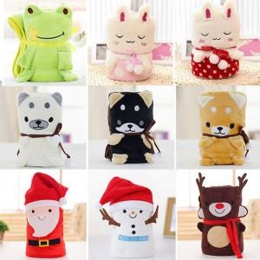

【상세/제작정보】

【인쇄/포장옵션】 | / 포장불가능

【공급단가】 | 수량 | 100~ | 300~ | 500~ | 1,000~ | 3,000~
*VAT별도 | 단가 | 6,250원 | 6,150원 | 6,000원 | 5,850원 | 5,750원

【상품 URL】 | http://www.easy1.co.kr/src/goods_detail.php?gdno=27992

